画面設計
前提（school_categoryで判別して画面を出し分ける）
各教科・科目等の習得単位数(学習)の記録 → 高校用
各教科の学習の記録 → 小中学用 |  | No | 分類 | 内容 | バリデーションチェック
https://www.canva.com/design/DAFUycANEFU/6q-G40hEiUN0Yq_Z9NyhJA/edit?utm_content=DAFUycANEFU&utm_campaign=designshare&utm_medium=link2&utm_source=sharebutton |  | 指導要録 設定一覧画面
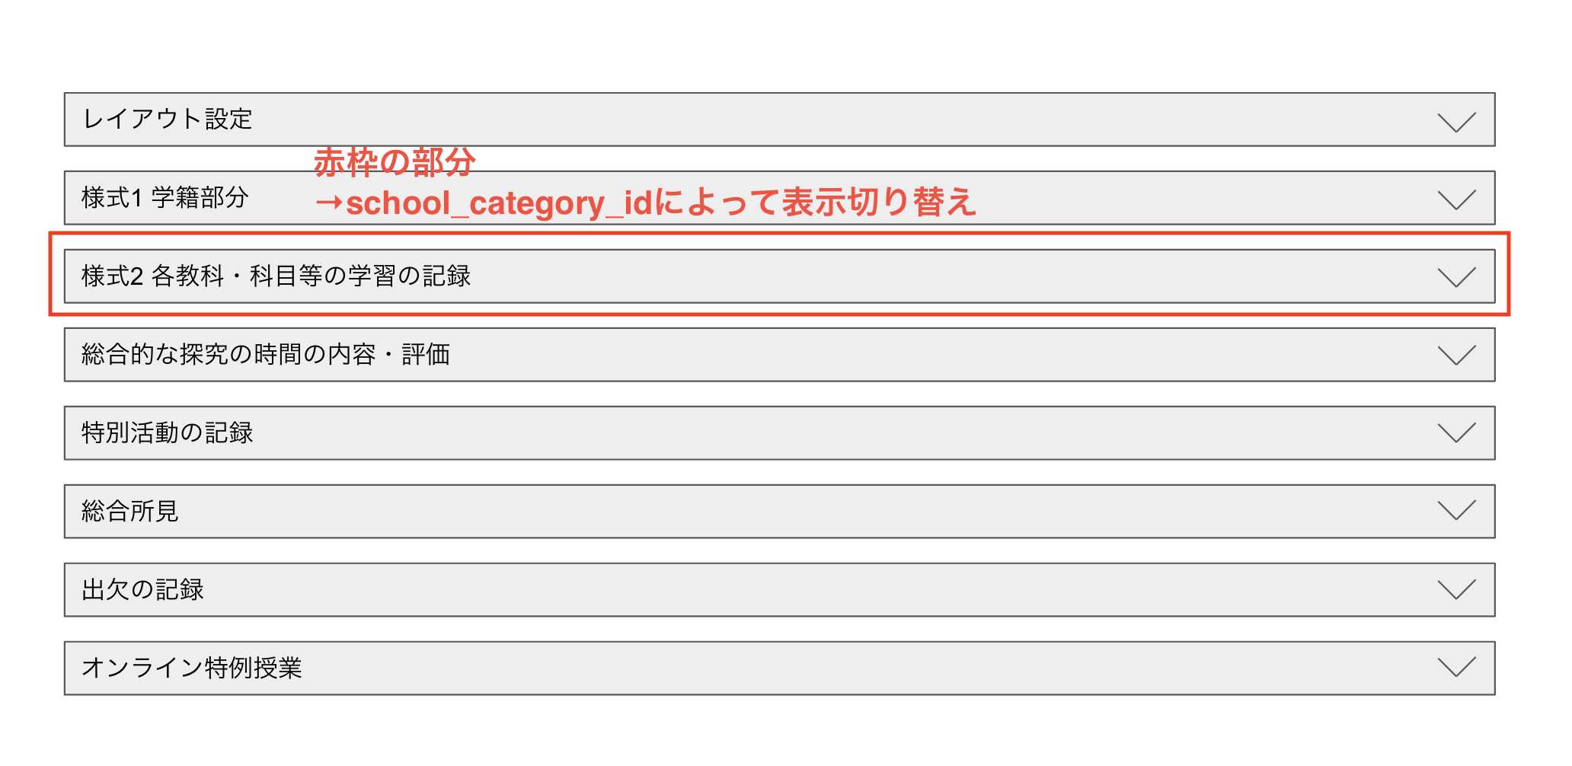
 |  | 【各教科・科目等の習得単位数(学習)の記録】
 | 高校用 | 1 | カテゴリ | 各教科・科目等の習得単位数(学習)の記録
 |  | 2022-01-02 | 項目 | 各教科・科目等の習得単位数(学習)の記録 | なし
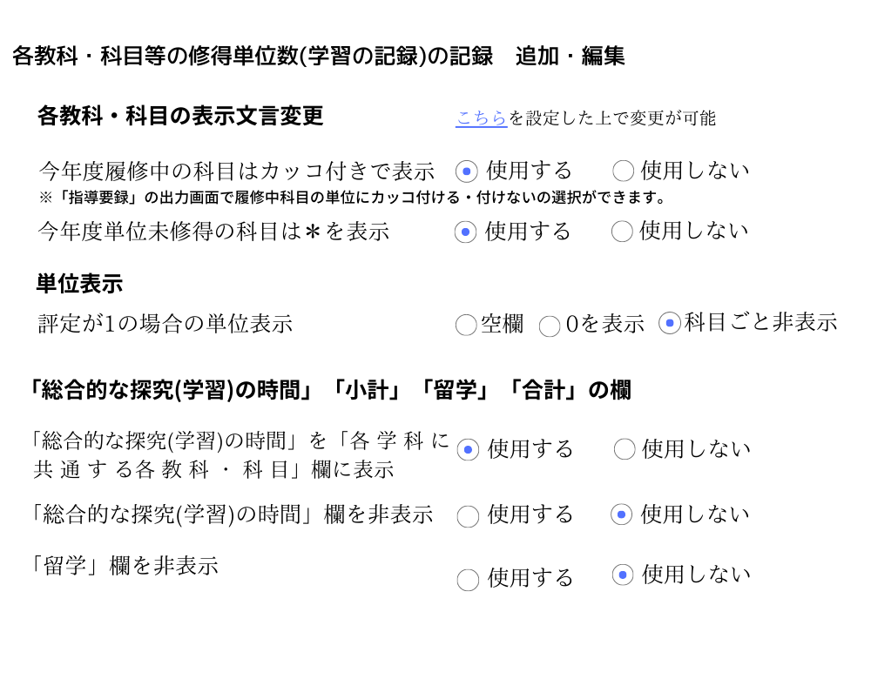
 |  |  | 説明 | 指導要録の【各教科・科目等の習得単位数(学習)の記録】の設定情報を一覧で表示する（一覧情報∨(∧)アイコンで開閉できる）。 「[編集]」（一覧が閉じているときは非表示）を押下すると【各教科・科目等の習得単位数(学習)の記録】追加・編集画面に遷移
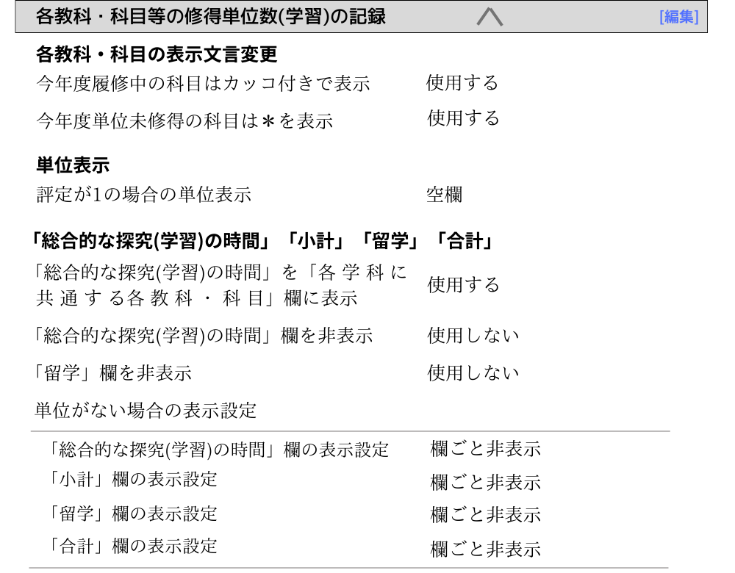
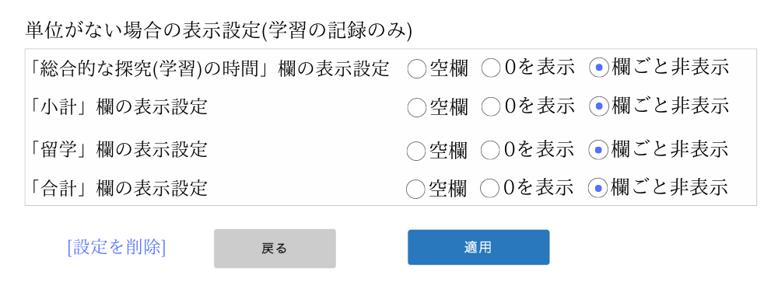
各カテゴリを開くと以下のレイアウト↓ |  |  | 部品 | 各教科・科目等の習得単位数(学習)の記録 ∨(∧) [編集]リンク 各教科・科目の表示文言変更 今年度履修中の科目はカッコ付きで表示 今年度単位未習得の科目は＊を表示 単位表示 評定が1の場合の単位表示 「総合的な探究の時間」「小計」「留学」「合計」 「総合的な探求の時間」を「各 学 科 に 共 通 す る各 教 科 ・ 科 目」欄に表示 「総合的な探求の時間」欄を非表示 「留学」欄を非表示 単位がない場合の表示設定 「総合的な探求の時間」欄の表示設定 「小計」欄の表示設定 「留学」欄の表示設定 「合計」欄の表示設定
 |  |  | フォーム部品 | なし
 |  |  | イベント | ・アイコン「∨」を押下すると 設定情報の一覧が表示され、アイコンが「∧」に変更され、右に[編集]リンクが表示される。 ・アイコン「∧」を押下すると 設定情報の一覧が閉じて、アイコンが「∨」に変更され、右の[編集]リンクが非表示になる。
 |  | 【各教科の学習の記録】
 |  | 2 | カテゴリ | 各教科の学習の記録
 |  | 2022-02-01 | 項目 | 各教科の学習の記録 | なし
 |  |  | 説明 | 指導要録の【各教科の学習の記録】の設定情報を一覧で表示する（一覧情報∨(∧)アイコンで開閉できる）。 科目が複数あるのに未設定の場合は赤字で「未設定」と表示。 「[編集]」（一覧が閉じているときは非表示）を押下すると【各教科の学習の記録】追加・編集画面に遷移
 |  |  | 部品 | 観点別成績に利用する科目（科目が複数ある場合） 教科 科目
 | 小中学用 |  | フォーム部品 | なし
 |  |  | イベント | なし
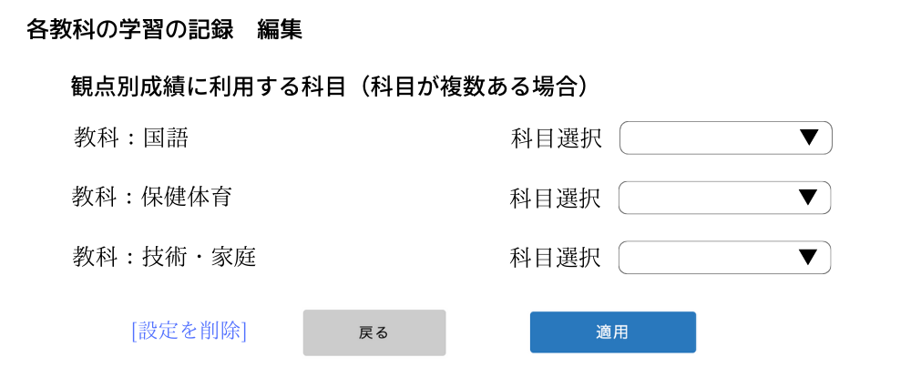

 |  | No | 分類 | 内容 | バリデーションチェック
 |  | 指導要録 各種設定編集画面
 |  | 0-1 | 共通項目 | [設定を削除]リンク
 |  |  | 説明 | 押下すると設定情報の削除処理が行われ 指導要録 設定一覧画面に遷移
 |  | 0-2 | 共通項目 | 「戻る」ボタン
 |  |  | 説明 | 押下すると 指導要録 設定一覧画面に遷移
 |  | 0-3 | 共通項目 | 「適用」ボタン | 各カテゴリを参照
 |  |  | 説明 | 押下すると設定情報の登録、更新、削除処理が行われ、指導要録 設定一覧画面に遷移
 |  | 【各教科・科目等の習得単位数(学習)の記録】編集画面
 |  | 1 | カテゴリ | 各教科・科目等の表示文言変更
 |  | 2022-01-01 | 項目 | 各教科・科目等の表示文言変更 | 科目表示詳細設定(一括設定or 指導要録)を行なっていない場合はエラーメッセージを出す。
 |  |  | 説明 | 教科・科目を代替文言で指導要録に表示するか、表示しないかのの選択を行う。 「こちら」を押下すると別ダブで【教科・科目表示詳細設定画面】へ遷移。
 |  |  | 部品 | 各教科・科目の表示文言変更 こちらを設定した上で変更が可能 今年度履修中の科目はカッコ付きで表示 今年度単位未習得の科目は＊を表示
 |  |  | フォーム部品 | ラジオボタン（「使用する」、「使用しない」）
 |  |  | イベント | なし
 |  | 2 | カテゴリ | 単位表示
 |  | 2022-02-01 | 項目 | 単位表示 | なし
 |  |  | 説明 | 評定が1の場合の表示形式の設定を行う。
 |  |  | 部品 | 単位が1の場合の表示設定
 |  |  | フォーム部品 | ラジオボタン（「空欄」「0を表示」「科目ごと非表示」）
 |  |  | イベント
 |  | 3 | カテゴリ | 「総合的な探究の時間」「小計」「留学」「合計」
 |  | 2022-03-01 | 項目 | 「総合的な探究の時間」「小計」「留学」「合計」 | なし
 |  |  | 説明 | 「総合的な探究の時間」「小計」「留学」「合計」欄の表示や、教科として含めるか等の設定を行う。
 |  |  | 部品 | 「総合的な探求の時間」を「各 学 科 に 共 通 す る各 教 科 ・ 科 目」欄に表示 「総合的な探求の時間」欄を非表示 「留学」欄を非表示 単位がない場合の表示設定 「総合的な探求の時間」欄の表示設定 「小計」欄の表示設定 「留学」欄の表示設定 「合計」欄の表示設定
 |  |  | フォーム部品 | ラジオボタン（「使用する」「使用しない」） ラジオボタン（「空欄」「0を表示」「欄ごと非表示」）
 |  |  | イベント | ・「総合的な探求の時間」欄を非表示 で「使用する」が選択されたら、「総合的な探求の時間」欄の表示設定を非活性にする。 ・「留学」欄を非表示で「使用する」が選択されたら、「総合的な探求の時間」欄の表示設定を非活性にする。
 |  | 【各教科の学習の記録】編集画面
 |  | 3 | カテゴリ | 各教科の学習の記録
 |  | 2022-03-01 | 項目 | 観点別成績に利用する科目（科目が複数ある場合） | 科目を選択していない場合はエラーメッセージを出す。
 |  |  | 説明 | 観点別成績を表示する際に使う科目の設定を行う。 科目が2つ以上ない場合は、「設定できる科目がありません」と表示。
 |  |  | 部品 | 観点別成績に利用する科目（科目が複数ある場合） 教科 科目
 |  |  | フォーム部品 | プルダウン（「科目」）
 |  |  | イベント

